상품제안서
칼라 포토담요 (국내제작) | 상품코드: S14889

 |  |  |  |  |  |  | 02-713-8555 | www.synergygift.co.kr
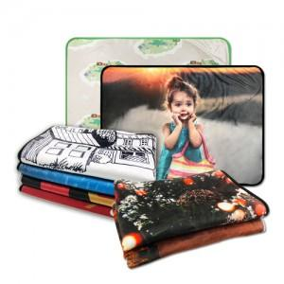

【상세/제작정보】

【인쇄/포장옵션】 | 풀칼라 / OPP(비닐)

【공급단가】 | 수량 | 100~ | 300~ | 500~ | 1,000~ | 3,000~
*VAT별도 | 소(단면컬러) | 14,170원 | 13,650원 | 13,120원 | 12,600원 | 12,280원
 | 대(단면컬러) | 24,300원 | 23,400원 | 22,500원 | 21,600원 | 21,060원
 | 소(양면컬러) | 18,900원 | 18,200원 | 17,500원 | 16,800원 | 16,380원
 | 대(양면컬러) | 31,720원 | 30,550원 | 29,370원 | 28,200원 | 27,490원

【상품 URL】 | https://www.synergygift.co.kr:443/src/goods_detail.php?gdno=4681

